讲解
市场数据分析：市场需求趋势分析
【任务要求】
通过淘宝网的生意参谋-市场功能，可以选择性采集不同类目不同时间周期的交易指数，运营人员分别采集整鸡、生鸡翅、生鸡腿等类目2019年每月的交易指数。
（1）下载表格文件并在表格中整理各类目一年的交易数据，随后创建数据透视表，并插入数据透视图-折线图，进行图表美化，为了灵活查看各个类目一年的交易情况，可插入类目切片器。 请上传插入切片器的折线图表格文件和类目名为牛肉卷/片的折线图截图。

（2）通过类目切片器可灵活查看各个类目全年的交易情况，运营人员首先分析“羊肉卷/片”的交易趋势，通过折线图可知，其爆发期（即销售旺季）是哪个时间段？为了更好地调配资源，运营人员需要在哪个时间段缩减该类目下商品的付费推广预算？ 请编写分析结果并提交。

【知识要点】
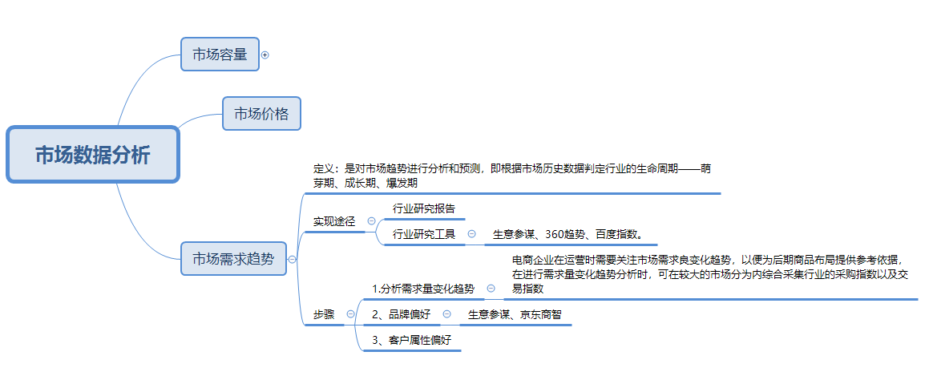

【技能要求】
1、创建数据透视表
2、创建折线图
3、插入类目切片器

【操作讲解】
（1）下载表格文件并在表格中整理各类目一年的交易数据，随后创建数据透视表，并插入数据透视图-折线图，进行图表美化，为了灵活查看各个类目一年的交易情况，可插入类目切片器。 请上传插入切片器的折线图表格文件和类目名为牛肉卷/片的折线图截图。

第一步：创建数据透视表
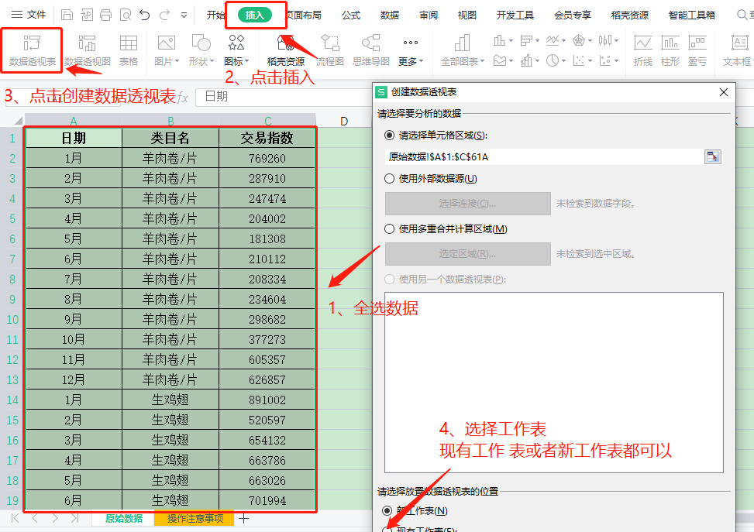

 |  |  |  | 第一步：创建数据透视表

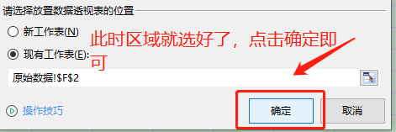

第二步：插入切片器
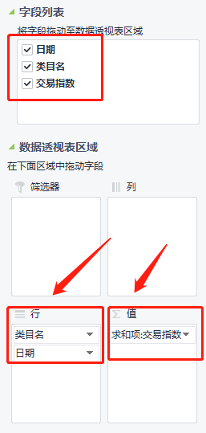
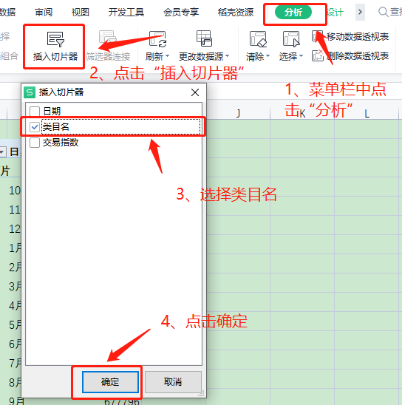
 | 将“类目名”和“日期”托选至“行”字段；将“交易指数”托选至“值”字段

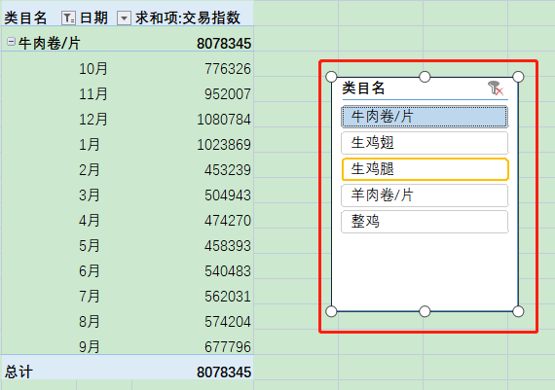

 |  | 说明：此时点击不同的类目，左边的透视表会出现不同类目的数据

第三步：插入透视图

 |  |  | 在菜单栏里点击“插入”——选择“折线图”

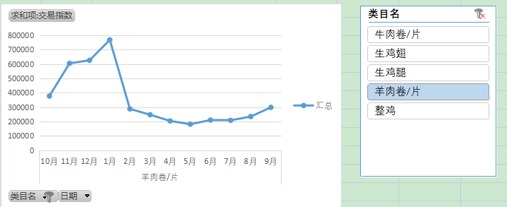
 |  |  | 1、点击类目名，左边的折线图会出现相应的而变化。2、将羊肉卷的折线图进行截图另存到“桌面”上。

 |  |  | 将折线图的表格文件进行上传，并将图片上传至答案区

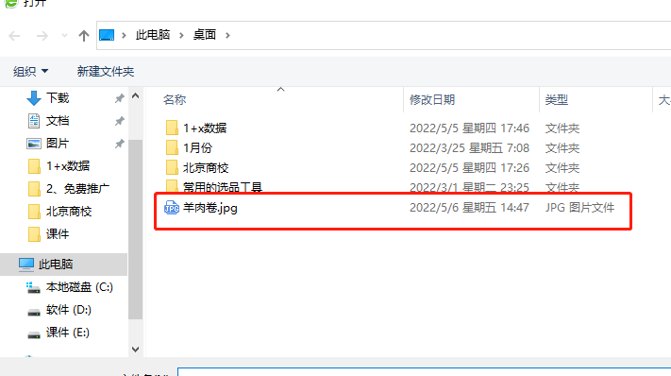

（2）通过类目切片器可灵活查看各个类目全年的交易情况，运营人员首先分析“羊肉卷/片”的交易趋势，通过折线图可知，其爆发期（即销售旺季）是哪个时间段？为了更好地调配资源，运营人员需要在哪个时间段缩减该类目下商品的付费推广预算？ 请编写分析结果并提交。

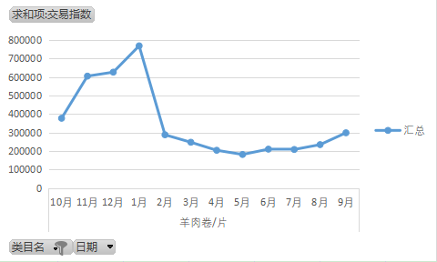
 |  | 解析：根据折线图可知11月-1月是羊肉卷/片的爆发期，2月开始是衰退期，网店运营人员需要在类目进入衰退期即2月开始逐步缩减推广费用

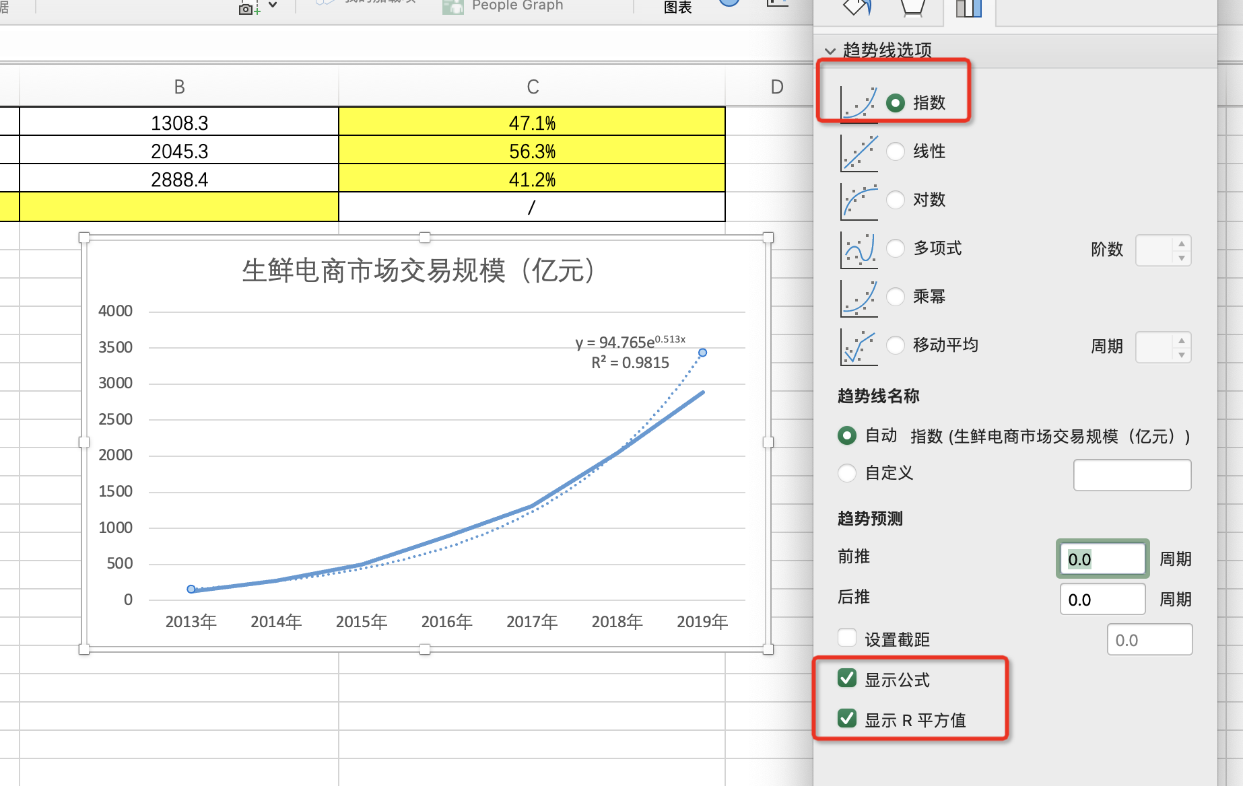

3、在设置趋势线格式菜单中
趋势线选项选择 “指数”
勾选
“显示公式”“显示R平方值”
最后截图上传即可

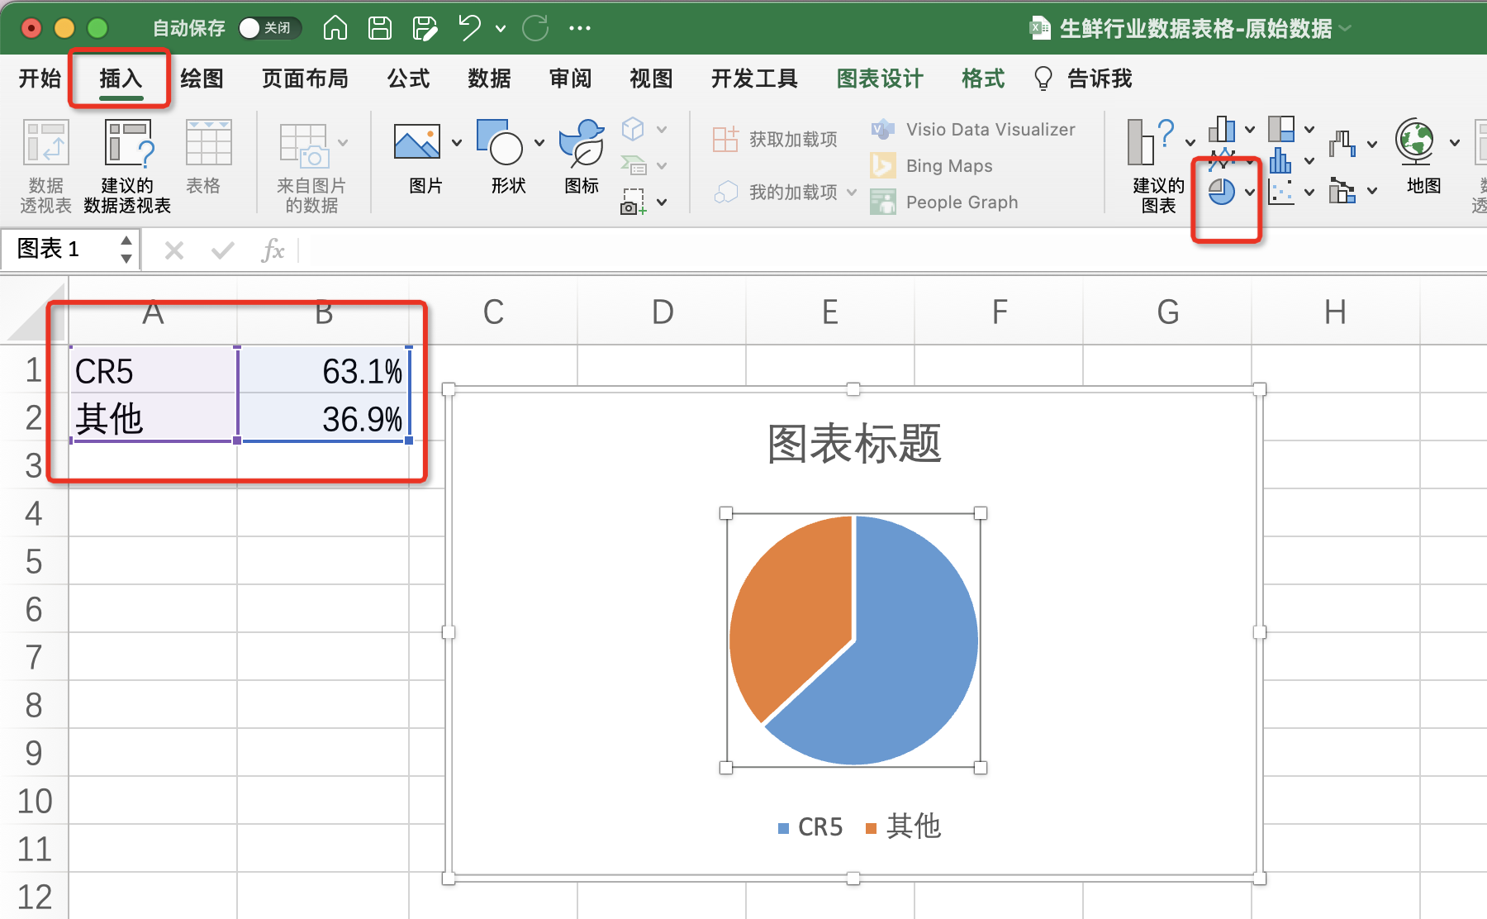

1、选中CR5和其他两个源数据
点击插入饼状图

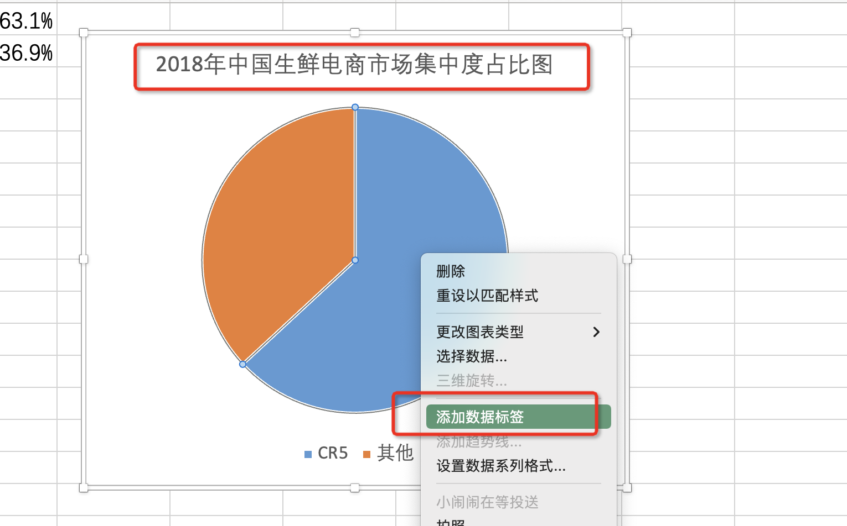

2、修改图表标题
改为：2018年中国生鲜电商市场集中度占比图
3、鼠标在饼图上点击右键，点击添加数据标签
完成设置之后，截图提交即可

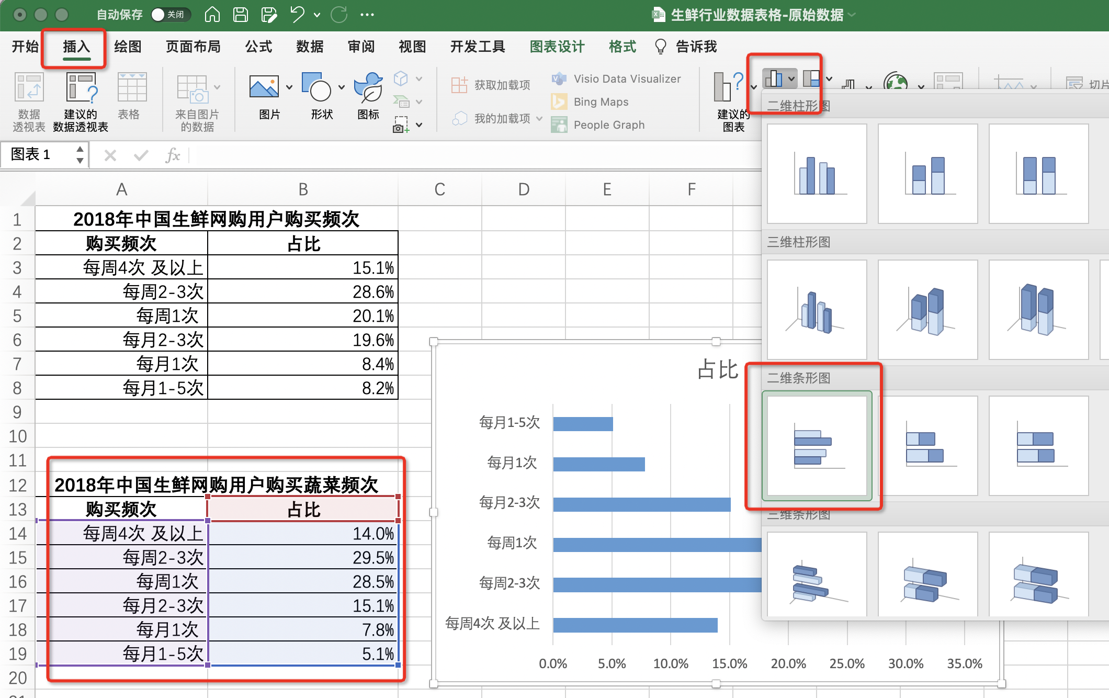

1、选中2018年中国生鲜网购用户购买蔬菜频次源数据表
2、点击插入，选中条形图

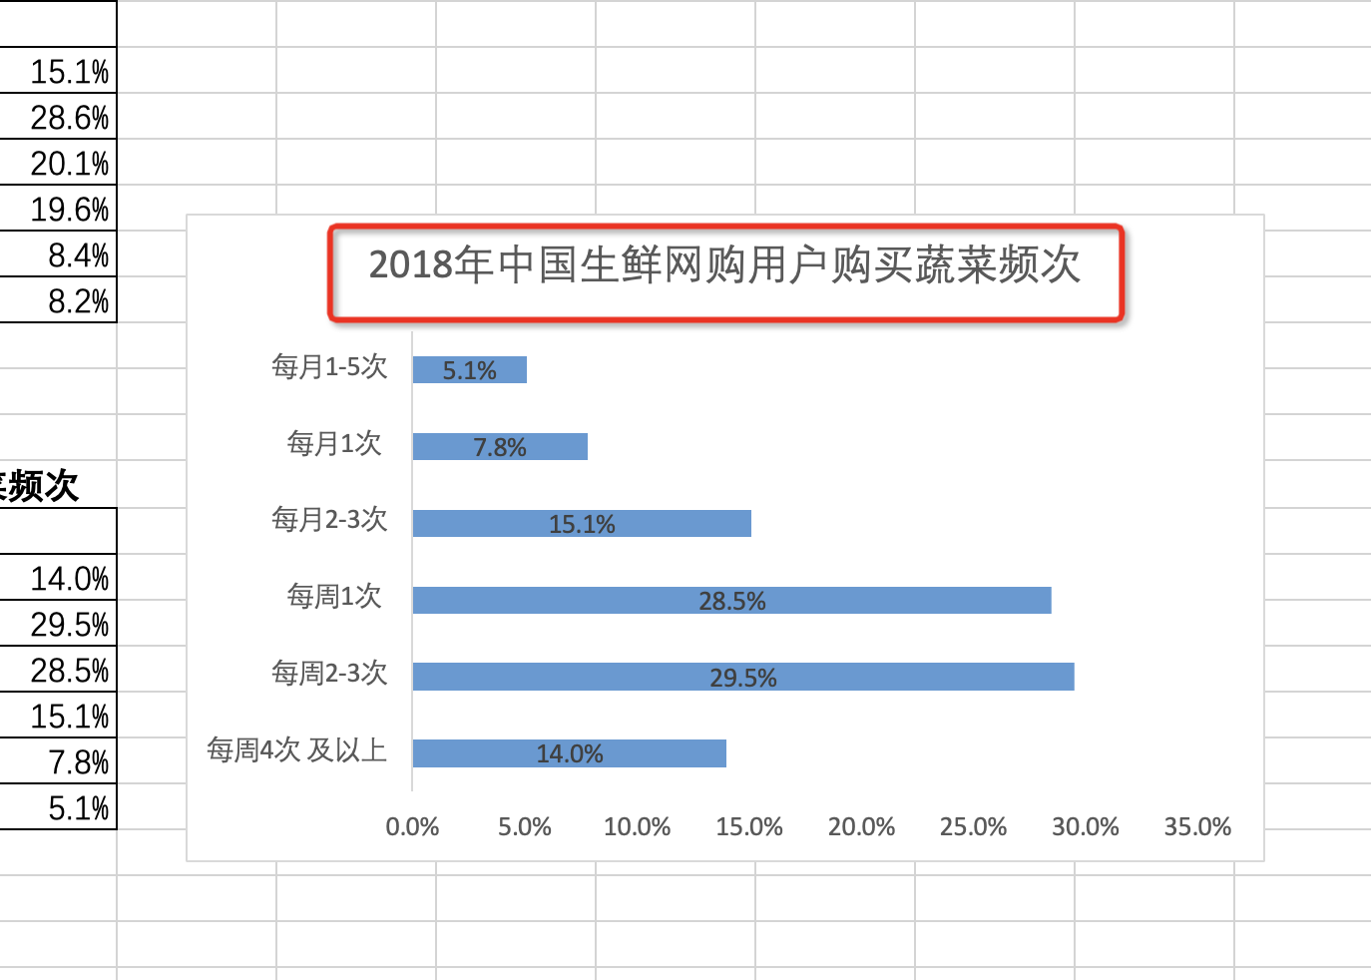

3、修改图表标题
截图上传即可

操作注意事项
